גיליון2
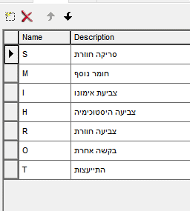

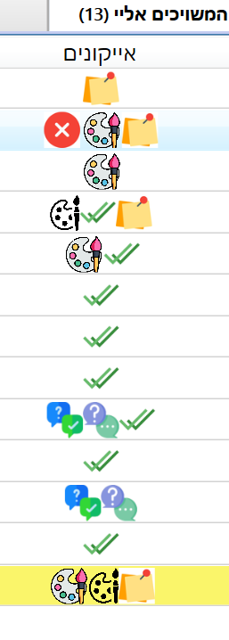
RemarksIcon(patient.hasRemarksIcon); | קיימים הערות
//MultipleChecksIcon(patient.hasMultipleIcon);
secondInspectionIcon(patient.hasSecondInspectionIcon);
ColorsIcon(patient.hasColorsIcon, patient.hasFinishColorsIcon);
ExtraRequestsIcon(patient.hasExtraRequestsIcon, patient.hasFinishExtraRequestsIcon);
AdvisorIcon(patient.SentToConsultationIcon, patient.FinishToConsultationIcon);

